Table 3
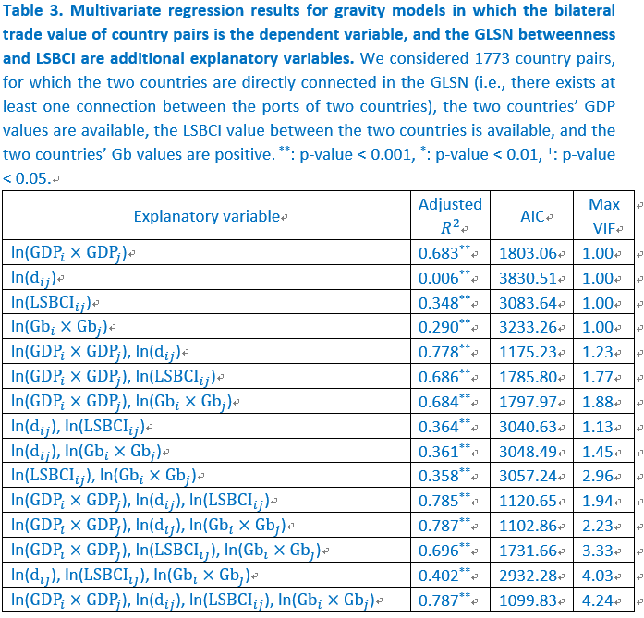
Explanatory variable | Adjusted R2 | p-value | AIC | Max VIF | # observations
ln(GDPi x GDPj) | 0.683 | ** | 1803.06 | 1 | 1773
ln(dij) | 0.006 | ** | 3830.51 | 1 | 1773
ln(LSBCIij) | 0.348 | ** | 3083.64 | 1 | 1773
ln(Gbi x Gbj) | 0.29 | ** | 3233.26 | 1 | 1773
ln(GDPi x GDPj), ln(dij) | 0.778 | ** | 1175.23 | 1.23 | 1773
ln(GDPi x GDPj), ln(LSBCIij) | 0.686 | ** | 1785.8 | 1.77 | 1773
ln(GDPi x GDPj), ln(Gbi x Gbj) | 0.684 | ** | 1797.97 | 1.88 | 1773
ln(dij), ln(LSBCIij) | 0.364 | ** | 3040.63 | 1.13 | 1773
ln(dij), ln(Gbi x Gbj) | 0.361 | ** | 3048.49 | 1.45 | 1773
ln(LSBCIij), ln(Gbi x Gbj) | 0.358 | ** | 3057.24 | 2.96 | 1773
ln(GDPi x GDPj), ln(dij), ln(LSBCIij) | 0.785 | ** | 1120.65 | 1.94 | 1773
ln(GDPi x GDPj), ln(dij), ln(Gbi x Gbj) | 0.787 | ** | 1102.86 | 2.23 | 1773
ln(GDPi x GDPj), ln(LSBCIij), ln(Gbi x Gbj) | 0.696 | ** | 1731.66 | 3.33 | 1773
ln(dij), ln(LSBCIij), ln(Gbi x Gbj) | 0.402 | ** | 2932.28 | 4.03 | 1773
ln(GDPi x GDPj), ln(dij), ln(LSBCIij), ln(Gbi x Gbj) | 0.787 | ** | 1099.83 | 4.24 | 1773

